Лист1
APP_URL: | https://formatsport.by/

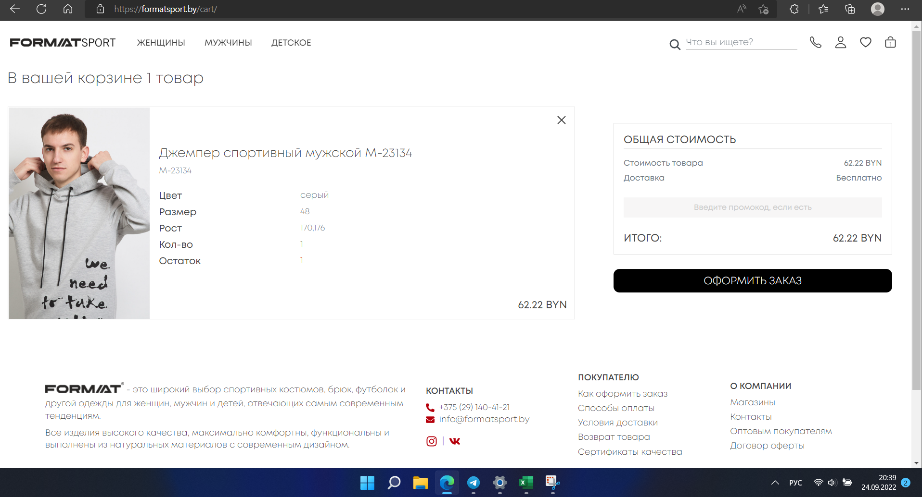
Номер | Содержание теста | Выполнение | Ожидаемый результат | Полученый результат | Состояние | Скриншот | Скриншот
1 | Проверка функции добавления товара в корзину | 1. Перейдите по ссылке приложения | Товар добавится в корзину | Товар добаился в корзину | Пройден | 1 | 1
 |  | 2. Наведите мышью на пункт верхнего меню "Мужчинам"
 |  | 3. Выберите "Толстовки и худи"
 |  | 4. Выберите товар, кликните по нему
 |  | 5. Добавьте в корзину кликом по кнопке "Добавить в корзину"
 |  | 6. Перейдите в корзину, кликнув по иконке
2 | Проверка возможности удаления товара из корзины | 1. Перейдите по ссылке приложения | Товар удалится из корзины | Товар удалился из корзины | Пройден | 2
 |  | 2. Перейдите в корзину, кликнув по иконке
 |  | 3. Нажмите на кнопку с иконкой "крестика" для удаления соответствующего товара

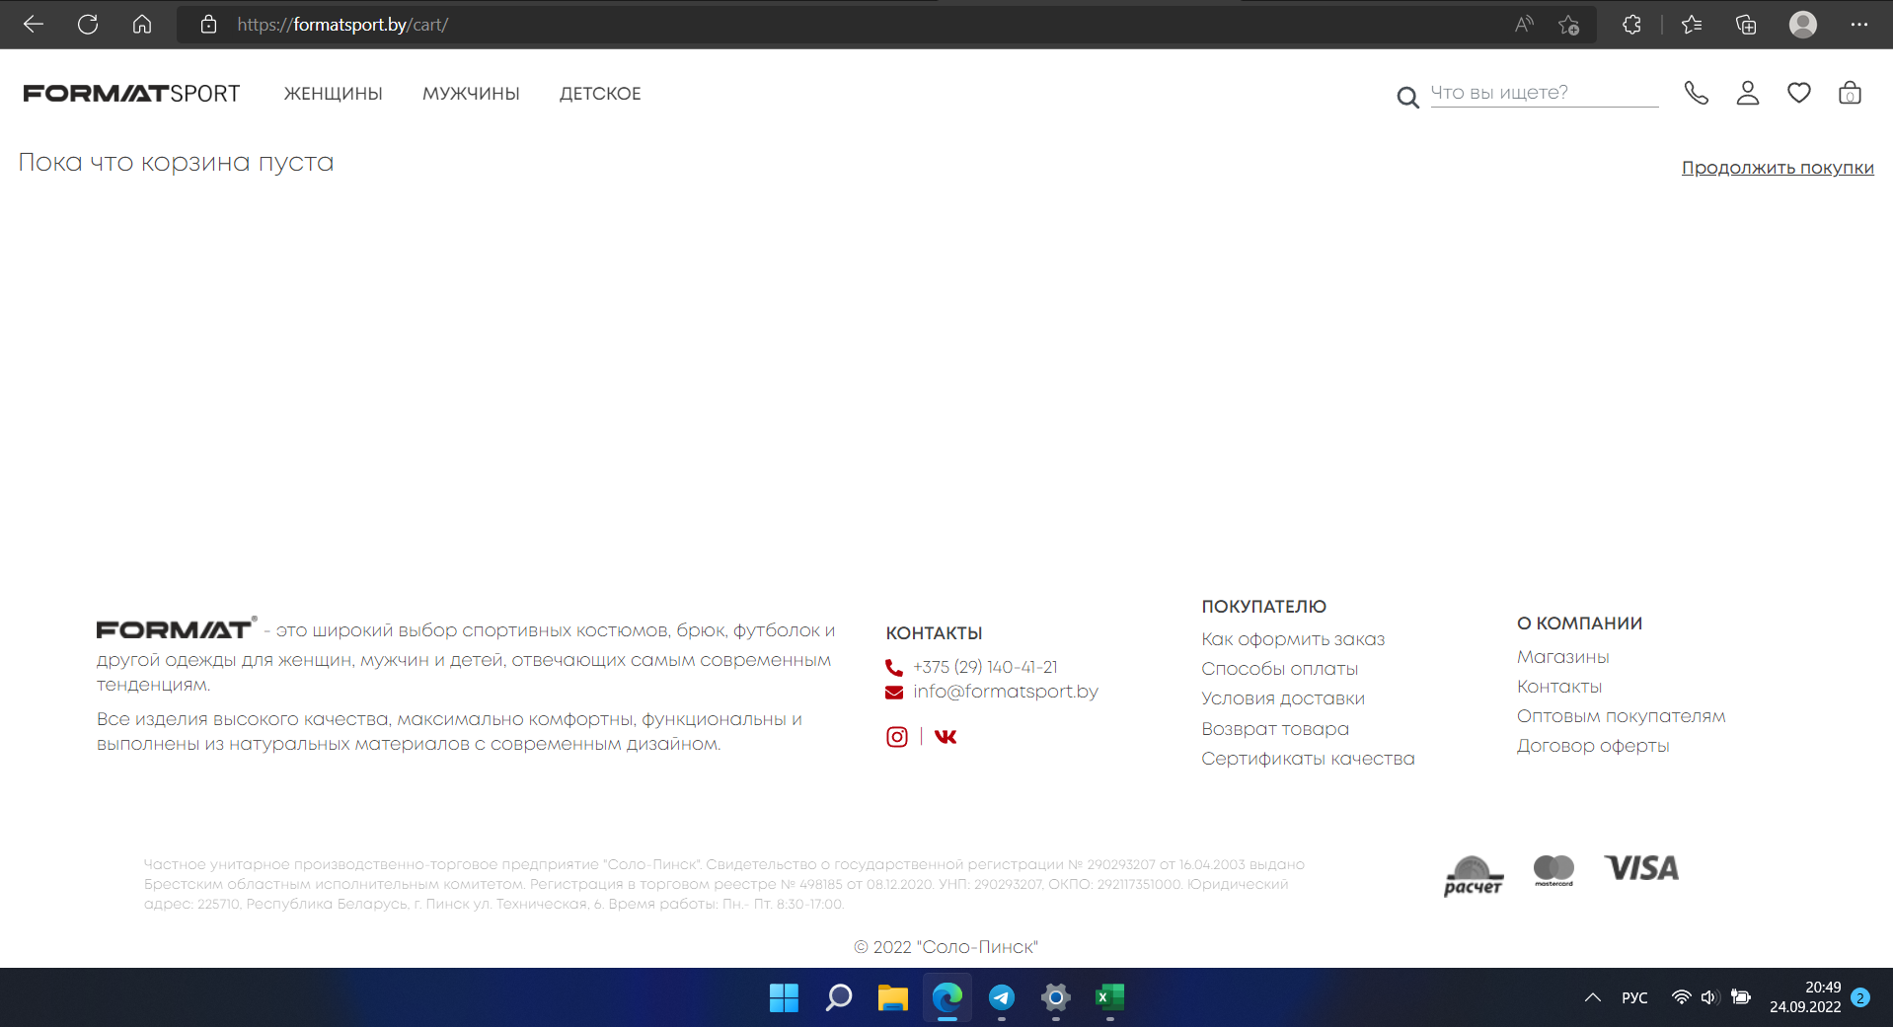
 |  |  |  |  |  |  | 2

